41
Номер заказа | 3,226 | Контрагент | ИП Лебедев Д.Б. |  | Номер контрагента по БЗ | 40,794 | Заявка № | 41 |  | Дата | 2025-05-16

Комплектация: | Комплектация №2(петли и ящики Grass, Hettich; складной подъемник Grass)
Тип продукции: | Кухни Sidak
 | СТАНДАРТ |  |  | Тип модуля | Нижний/Пенал/Верхний |  | НЕСТАНДАРТ
 |  |  |  | EMN1D |  |  | Тип НСТ: | 2: изменения конструктива
Габарит,мм* | Высота: | 720 | Ширина: | 600 | Глубина: | 180 | Высота: | 860 | Ширина: | 600 | Глубина: | 160
Цвет | Белый базовый
Освещение | нет
Открывание | левое
Опоры | 120
Подъемник | Нет
Полки | Кол-во | 1 | Материал | Нет
Техника / ниша(верх)* | нет |  |  |  |  |  | Высота: | нет | Ширина: | нет | Глубина: | нет
Техника / ниша(низ)* | нет |  |  |  |  |  | Высота: | нет | Ширина: | нет | Глубина: | нет
Модель фасада | Модерн COLOR |  |  |  |  |  | Толщина фасада |  |  | 19

Проверьте : Размеры на эскизе и в заявке совпадают? |  |  |  |  | да
Коротко опишите необходимые изменения |  |  |  |  | Глубина модуля нужна 160мм, высота 860мм
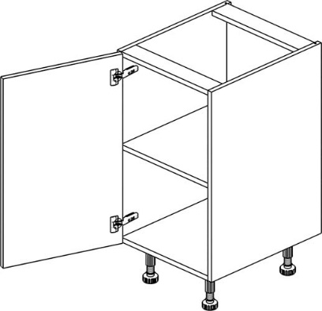

Заявка к заказу № | 3226 |  |  |  |  | Дата |  |  |  | 2025-05-16
На изготовление НСТ | Кухни Sidak |  |  |  |  | От дизайнера |  |  |  | Тупакова А.И.
От представительства / мебельного салона:

43
Номер заказа | 3,226 | Контрагент | ИП Лебедев Д.Б. |  | Номер контрагента по БЗ | 40,794 | Заявка № | 43 |  | Дата | 2025-05-16

Комплектация: | Комплектация №2(петли и ящики Grass, Hettich; складной подъемник Grass)
Тип продукции: | Кухни Sidak
 | СТАНДАРТ |  |  | Тип модуля | Нижний/Пенал/Верхний |  | НЕСТАНДАРТ
 |  |  |  | EMN2B |  |  | Тип НСТ: | 2: изменения конструктива
Габарит,мм* | Высота: | 720 | Ширина: | 600 | Глубина: | 560 | Высота: | 860 | Ширина: | 600 | Глубина: | 560
Цвет | Белый базовый
Освещение | нет
Открывание | ящик
Опоры | 120
Подъемник | Нет
Полки | Кол-во | 2 | Материал | Нет
Техника / ниша(верх)* | нет |  |  |  |  |  | Высота: | нет | Ширина: | нет | Глубина: | нет
Техника / ниша(низ)* | нет |  |  |  |  |  | Высота: | нет | Ширина: | нет | Глубина: | нет
Модель фасада | Модерн COLOR |  |  |  |  |  | Толщина фасада |  |  | 19

Проверьте : Размеры на эскизе и в заявке совпадают? |  |  |  |  | да
Коротко опишите необходимые изменения |  |  |  |  | Изменить высоту ящиков по чертежу 860мм
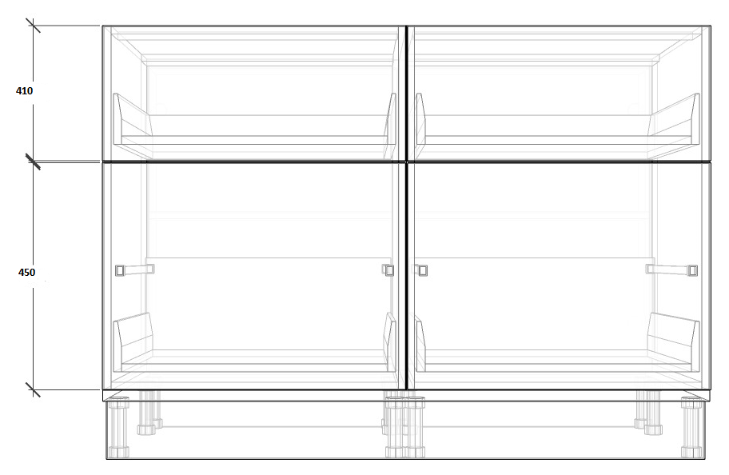

Заявка к заказу № | 3226 |  |  |  |  | Дата |  |  |  | 2025-05-16
На изготовление НСТ | Кухни Sidak |  |  |  |  | От дизайнера |  |  |  | Тупакова А.И.
От представительства / мебельного салона:

